Sammanfattning
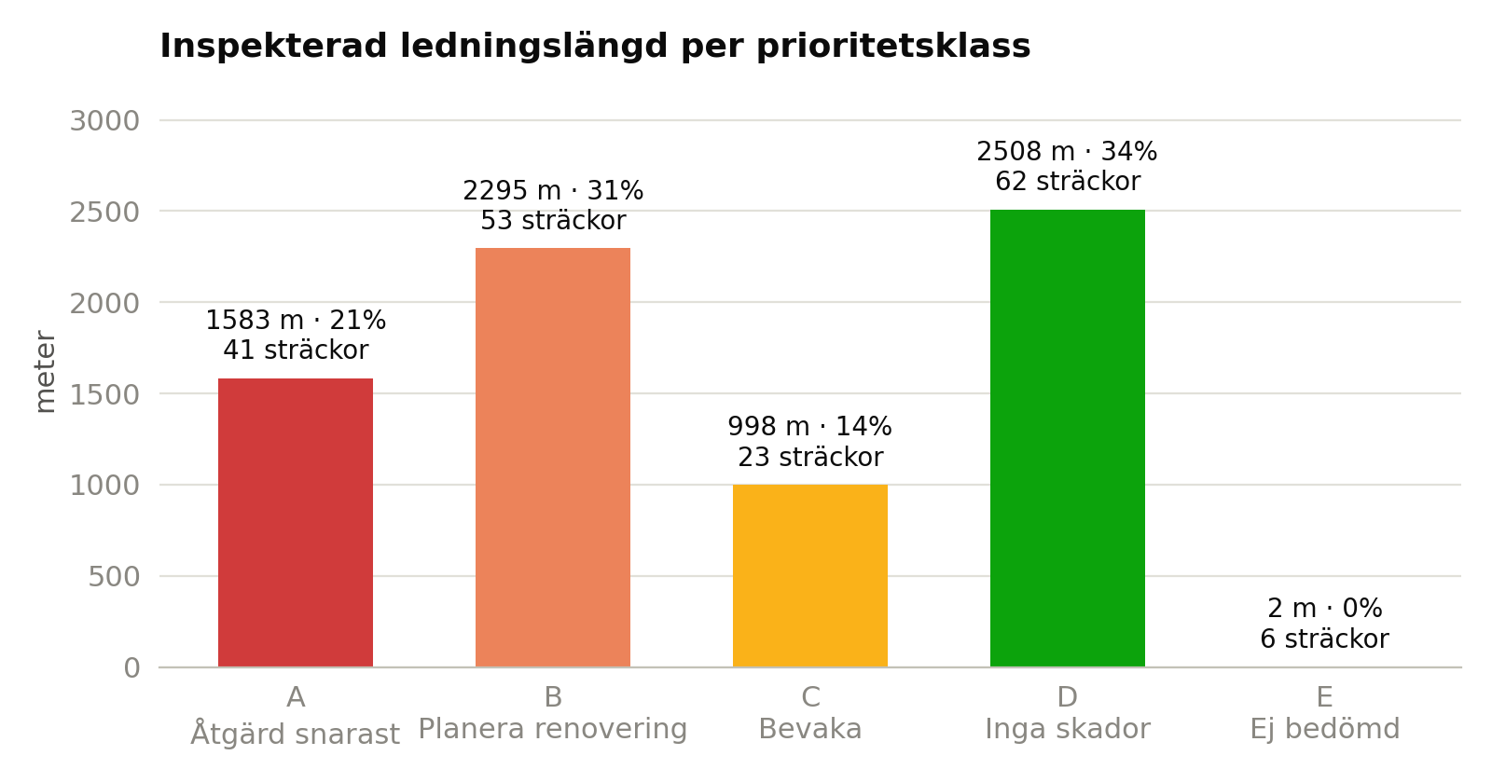
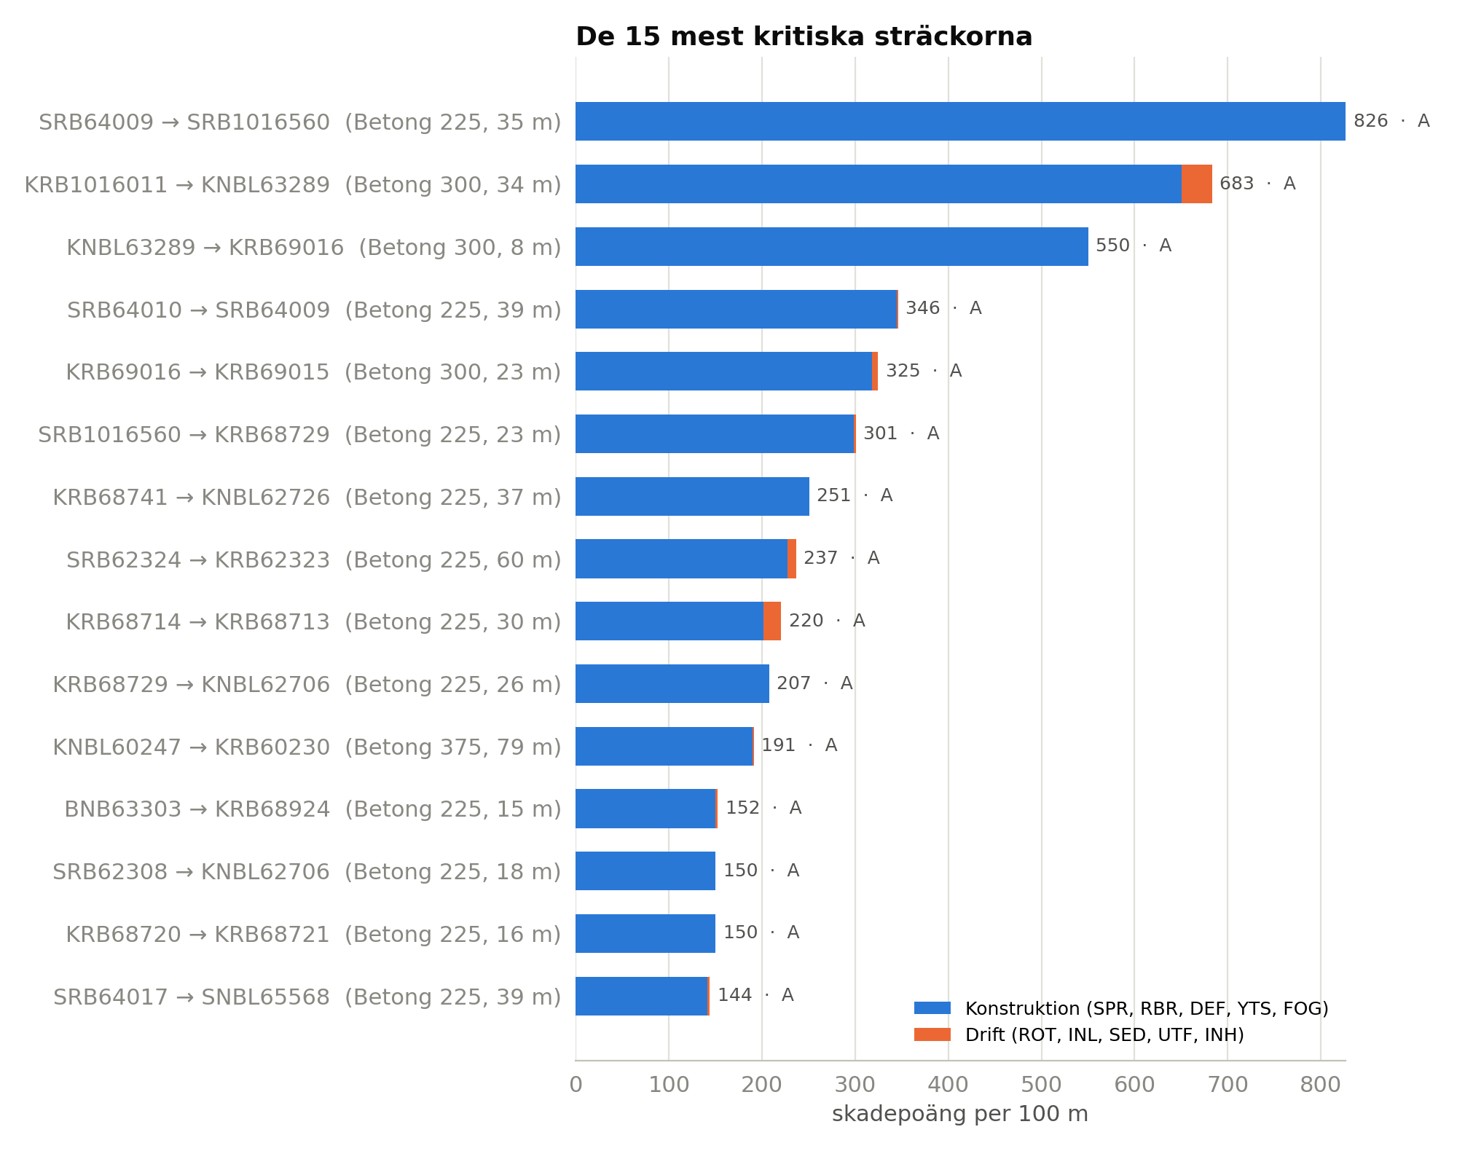
Analys av TV-inspektion
Filer | DUF 701.TV3
Projekt | DUF 701
Inspektionsperiod | 2021-05-11 – 2021-06-17
Antal sträckor | 185
Inspekterad längd (m) | 7385
Antal skadeobservationer | 474
Sträckor med avbruten inspektion (hinder) | 12
Relinade sträckor | 16

Prioritetsklass | Antal sträckor | Andel sträckor | Längd (m) | Andel längd
A – Åtgärd snarast | 41 | 22% | 1583 | 21%
B – Planera renovering | 53 | 29% | 2295 | 31%
C – Bevaka | 23 | 12% | 998 | 14%
D – Inga skador | 62 | 34% | 2508 | 34%
E – Ej bedömd | 6 | 3% | 2 | 0%

Poängmodell
Grad 1 / 2 / 3 / 4 | 1 p / 3 p / 10 p / 30 p
Konstruktionskoder (faktor 1,0) | SPR, RBR, DEF, YTS, FOG, FRF, DEA
Driftkoder (faktor 0,5) | ROT, INL, UTF, SED, INH
Index | poäng per 100 m ledning
Klass A | konstruktionsgrad 4 eller konstruktionsindex ≥ 80
Klass B | konstruktionsgrad 3 eller konstruktionsindex ≥ 25
Klass C | övriga sträckor med skador
Klass D | inga skadeobservationer
Klass E | ej bedömd (ingen inspekterad längd)
Kort sträcka | sträckor < 20 m normeras som 20 m

